补贴明细
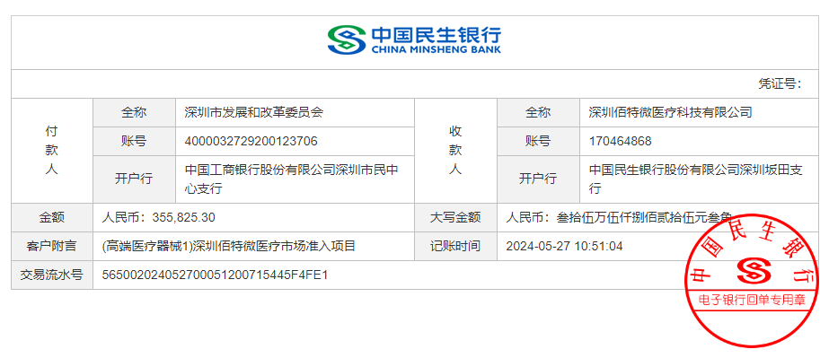
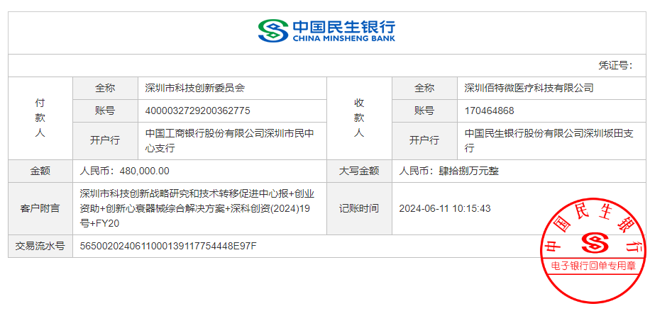
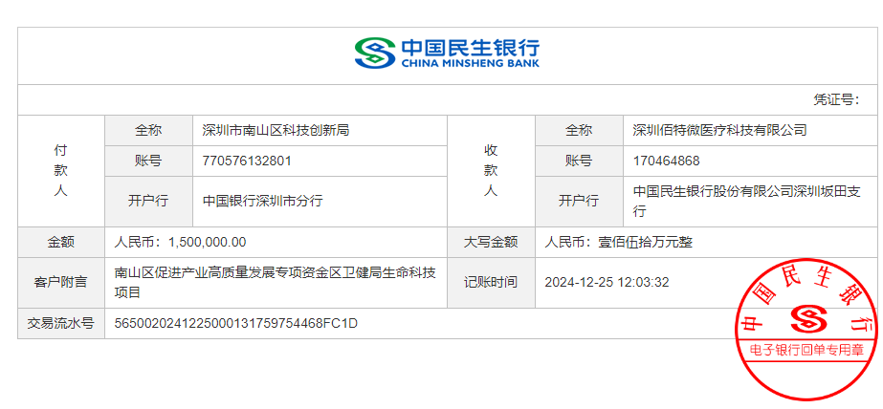
佰特微政府补贴明细表
期间：2024.1.1-2024.12.31

补贴收入分类 | 补贴收入金额 | 到账时间 | 政府部门 | 备注
注册证研发费用补贴 | 355,825.30 | 2024-05-27 | 发改委
创业大赛补贴 | 480,000.00 | 2024-06-11 | 科创委
南山区注册证补贴 | 1,500,000.00 | 2024-12-25 | 科创委
总计 | 2,335,825.30

